Sheet1
１ 世帯数、住宅戸数の推移
（３）居住世帯のない住宅（空き家）を所有している世帯について

 | ○平成30年空き家所有者実態調査（国土交通省）
 | （平成30年住宅・土地統計調査の結果から空き家所有者世帯を特定）

 | ■居住世帯のない住宅（空き家）を所有している世帯の利用状況
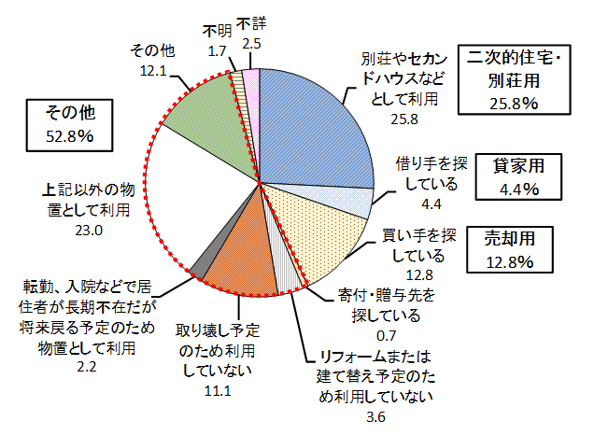

 | 元サイト | https://www.mlit.go.jp/statistics/details/t-jutaku-2_tk_000002.html
 | ダウンロードリンク | https://www.mlit.go.jp/common/001133589.xlsx

